中-->大連
 DALIAN SCHEDULE - 名古屋 |  |  |  |  |  |  |  |  |  | 東京海運輸出営業所 TEL：03-6731-7721/FAX：03-6731-7351

Destination: Dalian, China
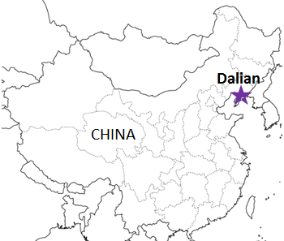
 |  |  |  |  |  |  |  |  |  |  | UPDATED : | 2024-04-23 | E
From Nagoya
VESSEL | VOY | CFS CUT |  | ETA |  | ETD |  | ETA
 |  | NGO |  | NGO |  | NGO |  | DLC

 |  |  |  |  |  | 0 DAYS |  | 2 DAYS
A GALAXY | 2417W | 2024-04-25 | 木 | 2024-04-28 | 日 | 2024-04-28 | 日 | 2024-05-04 | 土
INSIGHT | 2418W | 2024-05-01 | 水 | 2024-05-05 | 日 | 2024-05-05 | 日 | 2024-05-11 | 土
A GALAXY | 2419W | 2024-05-09 | 木 | 2024-05-12 | 日 | 2024-05-12 | 日 | 2024-05-18 | 土
注意事項
危険品は受諾出来かねますのでご了承ください。
国内消防法該当品は搬入日に指定がございます。 事前に担当者にご確認の上、外貨にてご搬入ください。
段積み不可貨物、重量物、長尺貨物、背高貨物は 受託不可もしくは追加費用が発生する場合がございます。 詳細は担当者までお問合せ下さい。
貨物搬入の際には、下記３点をお願い致します。 ＊貨物にケースマークを貼付 ＊送り状に"にしてつ扱い"と記載 ＊送り状にケースマークの記載
木材を使用した梱包等については輸入地で規制がございます。 詳細は下記ご確認ください。 http://www.maff.go.jp/pps/j/konpozai/kuni/country.html
先船のスケジュール及び船名は、予告なく変更の 可能性がございます。予め御了承をお願い致します。
記載以外の仕向け地も承っております。お問合せください!
INSIGHT | 2420W | 2024-05-16 | 木 | 2024-05-19 | 日 | 2024-05-19 | 日 | 2024-05-25 | 土
A GALAXY | 2421W | 2024-05-23 | 木 | 2024-05-26 | 日 | 2024-05-26 | 日 | 2024-06-01 | 土

★本船名＝CUT日前倒し
※本船名＝本船変更
※本船名＝サービス無し
混載サービスのため、スケジュールや船名は予告なく変更する可能性がございます。ご依頼の前に、事前に最新のスケジュールを担当にご確認下さい。

注： にしてつに通関をご依頼される場合の搬入先は担当者にお問い合わせください。

※CFS倉庫受付時間 9:00~16:00
貨物搬入先 | 会社名 |  |  | 住所 / 保税名称
名古屋 CFS 1/1～搬入先変更いたしました | 伊勢湾海運株式会社 金城埠頭現業所 |  |  | 名古屋市港区金城埠頭1-1 |  |  |  |  | NACCS: 5DW09
 |  |  |  | TEL: 052-398-1812 FAX:052-398-1816 052-661-6883(Dock receipt用)

